Neurona artificial
NEURONA ARTIFICIAL
Manuel Rodriguez
http://www.youtube.com/user/maelec89

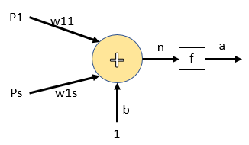

CALCULOS
El calculo que se lleva acabo dentro de una neurona artificial sigue algunos pasos que son importantes tener en cuenta

Paso 1 |  |  | Paso 2 |  |  | paso 3 | paso 4
el calculo de entradas y pesos se realiza por medio de un producto de variable P y w |  |  | EL calculo entre el producto de entradas, pesos y polarizacion se lleva acabo por medio de una sumatoria |  |  | La funsion de salida permite dar la respuesta obtenida de acuerdo a los calculos proporcionados en el paso 2 | En la busqueda de los valores de pesos y polarizacion la neurona recalculara los procesos vistos en anteriores pasos 1, 2 y 3

P | * | w | n | = | (P*w)+b

Datos de interes

Se identifica el numero de la entrada y el peso de una neurona artificial con un subindice correspondiente (i, ij) |  |  | El peso solo le pertence a la entrada con la cual se esta calculando |  |  | la sumatoria de productos se lleva a cabo apartir de la ecuacion | para calcular nuevos valores de pesos y polarizacion es necerario contar con un valor de error

donde i representa el numero de la entrada de la neurona (p1,p2…). ij representa para el peso el numero de entrada a la que pertence y la neurona de estudio. |  |  |  |  |  |  | el error se calcula como la diferncia entre la respuesta deseada y la respuesta obtenida.

 |  |  | Para el peso ij la entrada que le pertence es i y solo i |  |  | El resultado de la sumatoria de productos es la salida neta que es diferente a la funsion de salida.
Ejemplo
para la entrada p1 de la neurona 1 su peso es w_11
 |  |  | Ejemplo
 |  |  | para la entrada p1 de la neuroan 1 su peso solo sera w_11 y no w_21
para la entrada p1 de la neurona 2 su peso es w_12

Funsiones de salida
RED FUNCIONES
Manuel Rodriguez
http://www.youtube.com/user/maelec89

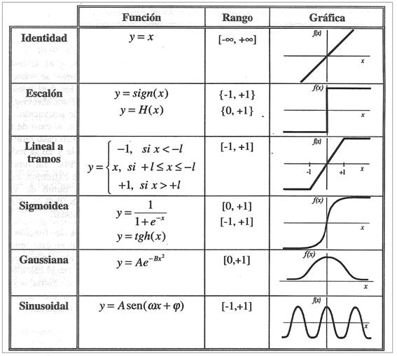

tangente hiperbolica

